Resumen

 | INFORME INGRESOS Y GASTOS "LOS PRADOS DE NOS"
 | Febrero 2025

= | SALDO MES INICIAL | 184,049
+ | Ingresos del mes | 17,781,840
- | Gastos del mes | -17,708,484
= | SALDO FINAL | 257,405

Cartola bancaria
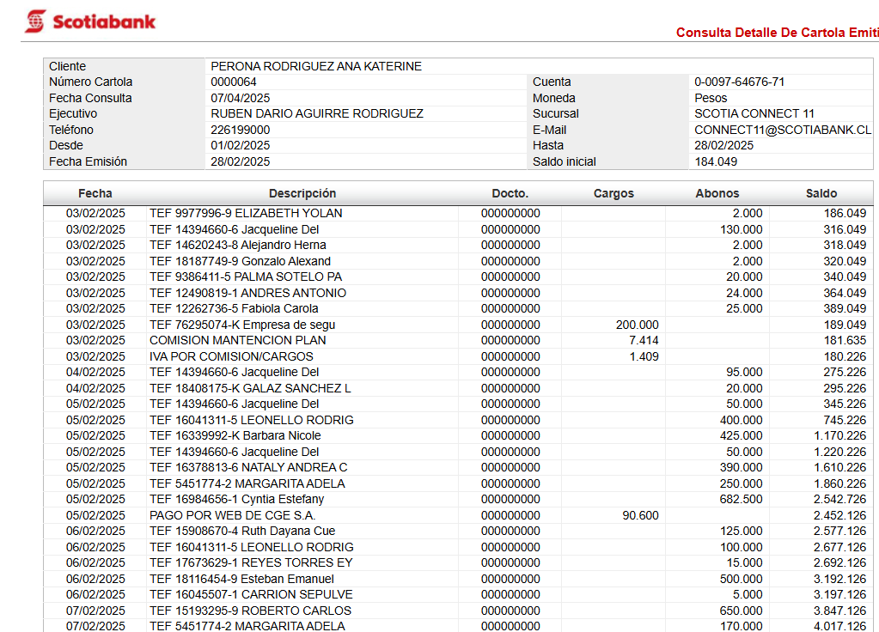

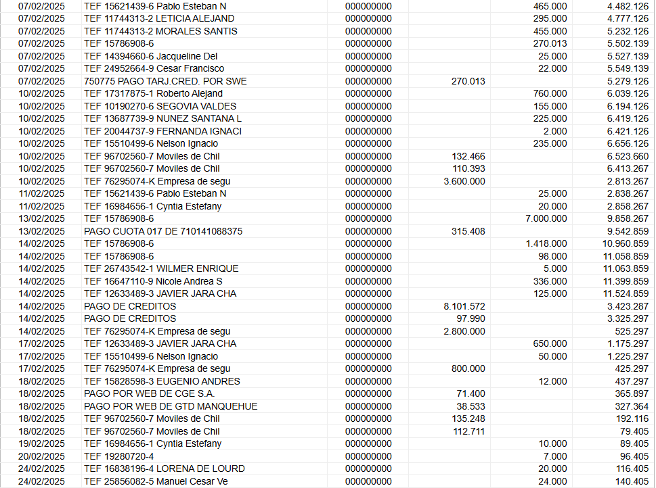

COMPROBANTES DE GASTOS
